상담원
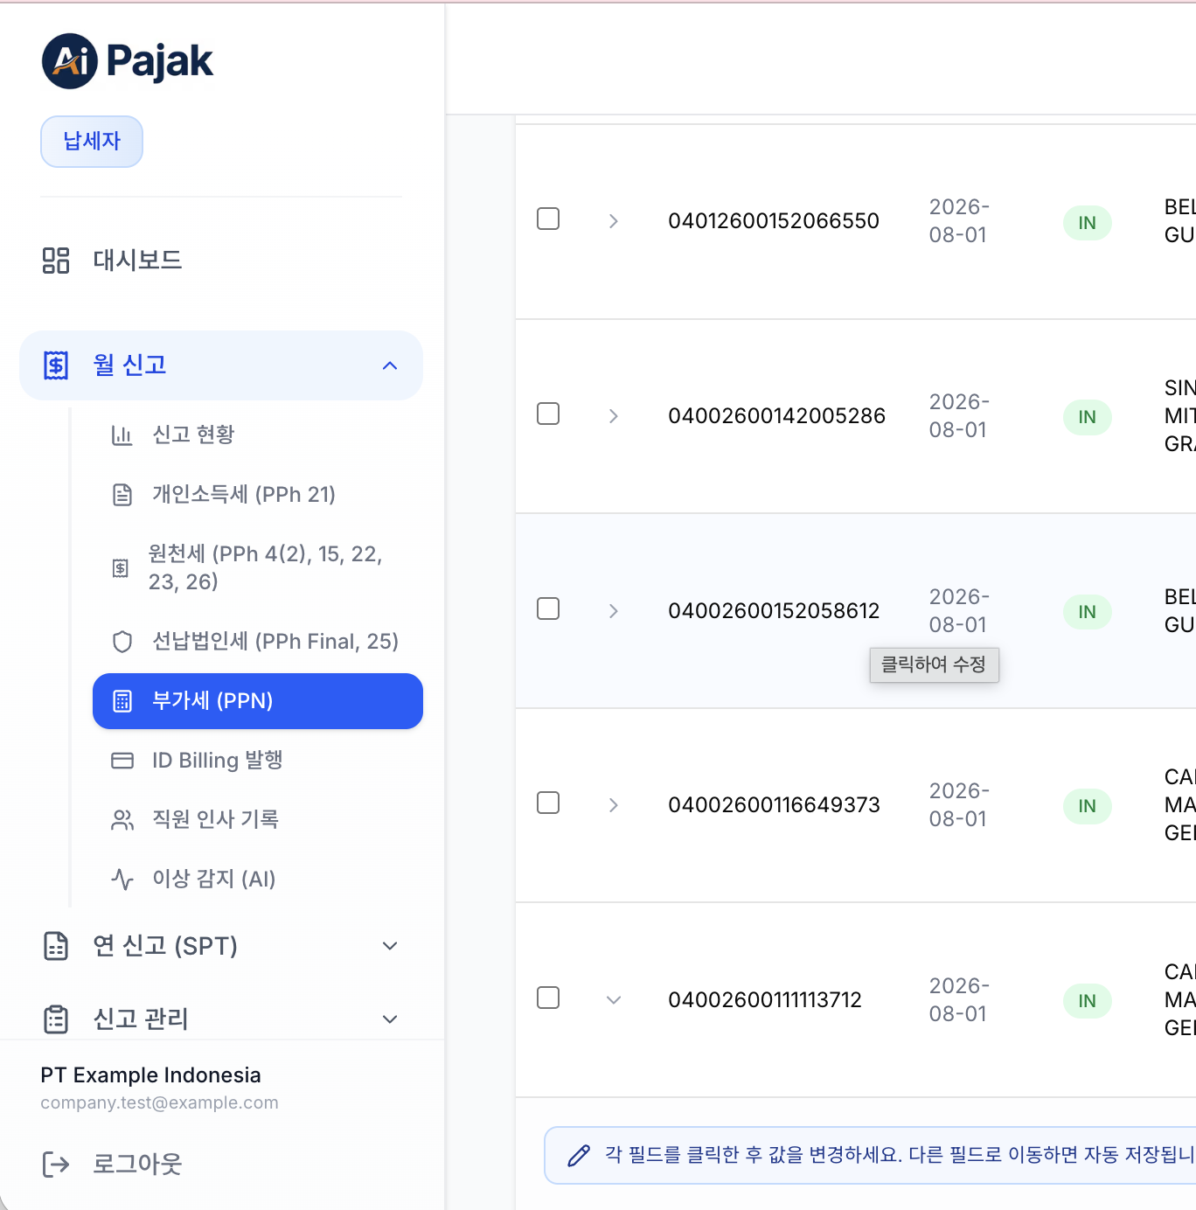
No. | 날짜 | 메뉴 | 요청 사항 | 수정/신규/삭제 | 완료여부 | 기타
1 | 2026-08-05 | 상단공통부 | 맨 위 제목이 상담원이라고 되어 있는 줄의 오른쪽 끝에 "나가기" 버튼이 있는데, 이건 필요없는 기능임. 삭제 요청 | 삭제 | 완료 | [완료 2026-08-05] 동의. 단 이 버튼은 전체화면(사이드바 없는 레이아웃)에서 유일한 복귀 경로여서 단독 삭제하면 다른 화면으로 나갈 방법이 없어짐 — 3·4번 레이아웃 개편과 묶어서 처리하면 자연 해결.
2 | 2026-08-05 | 상단공통부 | Customer Workqueue 바로 아래에 "미검토, 수정중, 전체, 기간월" 표시는 없애줘. 아래 4번을 옮기면 중복되는 표기임 | 삭제 | 완료 | [완료 2026-08-05] 동의. 4번(상단 가로 배치) 진행 시 상태필터를 상단으로 옮기면서 함께 정리.
3 | 2026-08-05 | 사이드바 | 맨왼쪽 사이드 메뉴 공간을 극단적으로 줄여서 커서를 가져가면 보이는 형태로 바꾸고, customer workqueue 부분의 공간도 줄이자 | 수정 | 완료 | [완료 2026-08-05] 가능. 마우스 올리면 펼쳐지는 아이콘 레일 패턴 적용. 1~5번+13번을 묶어 '워크큐 레이아웃 개편' 1건으로 진행 제안.
4 | 2026-08-05 | 사이드바 | 사이드 메뉴의 상담원 업무함은 상단에 가로로 배치 | 수정 | 완료 | [완료 2026-08-05] 가능. 세목 6개 뷰를 상단 가로 탭으로 전환. 고객 워크리스트는 좌측 유지가 탐색에 유리하나 폭 축소 동의.
5 | 2026-08-05 | 사이드바 | 사이드 메뉴 아래쪽에 "직원 인사 기록" 메뉴도 필요 없는 메뉴임 | 삭제 | 완료 | [완료 2026-08-05] 메뉴만 숨기고 화면·데이터는 유지 권장 — 10번 팝업 상세에서 직원 인사정보 참조에 재사용 가치 있음. (전례: PPh4(2)도 메뉴 숨김+화면 유지)
6 | 2026-08-05 | 개인소득세 | 맨위에 "view as customer sees it"은 삭제 | 삭제 | 완료 | [완료 2026-08-05] 동의. 간단 삭제.
7 | 2026-08-05 | 개인소득세 | 상태를 요청, 완료로 표기하지 말고 상담원 확인이 완료되면 완료, 미확인 상태면 미확인, 이슈 상황이 있으면 이슈로 표기. 급여는 개별 상태가 완료가 아니더라도 수퍼바이저에게 일괄 승인요청이 가능하도록 해줘 | 삭제 | 완료 | [완료 2026-08-05] 가능. 내부적으로 이미 3단계 판정(정상/주의/문제)이 있어 표기 매핑으로 해결. '미완료 있어도 일괄 승인요청 가능'은 정책 변경 — 요청 시 수퍼바이저 화면에 미확인·이슈 건수를 함께 표시하는 조건 권장.
8 | 2026-08-05 | 개인소득세 | 리스트 바로 위에 있는 "AI 사전검토" 는 자동으로 실행되어서 내용이 나오게 하고, 모든 수정 작업이 끝난 후 또 실행하면 변경된 자료를 바탕으로 해서 다시 검토의견을 내줘 | 수정 | 완료 | [완료 2026-08-05] 가능. 패널 진입 시 자동 실행 + 자료 변경이 있을 때만 재분석(변경 없으면 기존 결과 재사용) 방식 권장 — AI 호출 비용 통제 목적. 재실행 버튼은 유지.
9 | 2026-08-05 | 개인소득세 | 리스트 위에 있는 "일괄요청" 버튼을 삭제하고 "승인요청"으로 변경. 승인요청을 클릭하게 되면 수퍼바이저에게 요청하는 내용을 적을 수 있게 해줘. 수퍼바이저가 승인을 완료할 경우에는 이 버튼이 사라지고 버튼 위치에 "승인완료"로 표기. 만약 승인이 되지 않고 수정사항이 있을 경우에는 수퍼바이저가 직접 수정할 수도 있고 (색이 다르게) 메신저로 요청사항을 전달할 수도 있음. 이 내용에 수긍하면 상담원이 다시 "일괄요청" 클릭할 수 있게 해줘 | 수정 | 완료 | [완료 2026-08-05] 동의. 기존 승인/반려 흐름을 재사용하되 ①요청 코멘트 입력 ②승인완료 배지 전환 ③수퍼바이저 직접수정 시 색상 구분(수정 전/후 값 보존 필요) 신규 개발. 규모 중간.
10 | 2026-08-05 | 개인소득세 | 리스트의 한 행을 클릭하면 맨 아래 선택직원 상세보기가 나타나는데, 이걸 팝업으로 변경시켜줘. 나중에 직원이 수십 수백명이 될 수 있거든…. 그리고 지금은 직원 선택이 안 되고 있어. 그래서 팝업이 된 상태에서 수정사항 입력하고 "저장 및 확인" 해줘. 이 버튼을 누르면 이 급여자의 상태는 "완료"가 되는거야. 상담원이 수정한 내용은 수퍼바이저가 볼때 다른 색상으로 보여지게 해서 상담원이 뭘 수정했는지 알게 해줘. 맨 아래에 있는 직원별 AI 분석은 그대로 유지해줘 | 수정 | 완료 | [완료 2026-08-05] 동의. '직원 선택이 안 됨'은 별도 버그로 확인하겠음. 수정분 색상 표시는 변경 전/후 값 기록이 필요 — 기존 직원 변경이력 구조 재사용 가능. 수백명 대비 팝업+검색 방향 타당.
11 | 2026-08-05 | 개인소득세 | 맨 뒤의 "요청" 버튼을 누르면 고객에게 문자가 나가는 구조인데, 왓쯔앱 UI 처럼 디자인을 적용해줘. 지금은 너무 촌스러. | 수정 | 완료 | [완료 2026-08-06] 동의. 고객 채팅에 이미 적용한 WhatsApp 스타일(말풍선·날짜 구분선·읽음 ✓✓)을 요청 모달에도 확장 적용.
12 | 2026-08-05 | 기타 | 아래 메신저/요청함 버튼이 있는데, "고객 인박스 열기" 버튼을 누르면 예전에 만들어 놓은 싸이트로 연결돼. 이 버튼은 아예 삭제해줘. 그리고 고객 인박스를 사이드 메뉴로 옮기고 내용은 전에 만들어 놓은 화면 그대로 사용해도 돼. 단, 맨 오른쪽에 "customer info" 부분이 있는데 여기에는 상담원과 수퍼바이저의 상담내용이 나오게 해줘. 즉, 수퍼바이저가 고객이 선택된 가운데 일괄요청에 대한 의견이라던지 이 고객에 대한 내용을 상담원에게 지시하는 것은 이 창에서 이력으로 보여지게 해줘. 그러므로 수퍼바이저와 상담원은 고객과 관련되지 않은 내용이나 통상적인 내용은 메신저로 소통할 수 없어. 그런건 개인 메신저 사용하면 됨 | 수정 | 완료 | [완료 2026-08-06] 가능하나 규모 큼. 인박스 화면 이식은 단순하지만 우측 customer info를 '수퍼바이저↔상담원의 고객별 지시 이력'으로 바꾸는 건 고객별 내부 대화 스레드 신설이 필요. 별도 트랙으로 분리 권장. '고객 무관 대화 차단'은 이 창에서 고객 컨텍스트 없이는 입력 불가로 처리. → 구현: 플로팅 버튼 삭제, 사이드 메뉴 이동, 우측 pane 을 고객별 상담원↔수퍼바이저 지시 이력으로 교체(내부 메신저 재사용, 지시 루프 prod 검증 완료). 고객 미선택 시 입력 불가로 잡담 차단.
13 | 2026-08-05 | 기타 | 상담원 로그인 로그아웃 화면이 없음 | 신규 | 완료 | [완료 2026-08-05] 로그인 자체는 공용 로그인 화면을 쓰고 있음. 워크큐 상단에 프로필/로그아웃 메뉴가 없는 것이 실제 문제 — 레이아웃 개편(3·4번)에 포함해 해결.
14 | 2026-08-05 | 원천세 | 상태를 요청, 완료로 표기하지 말고 상담원 확인이 완료되면 완료, 미확인 상태면 미확인, 이슈 상황이 있으면 이슈로 표기. | 수정 | 완료 | [완료 2026-08-05] 7번과 동일 처리(공통 컴포넌트로 6개 세목 뷰에 일괄 적용).
15 | 2026-08-05 | 원천세 | 리스트를 더블클릭하면 상세정보가 팝업되도록 해줘. 거기서 내용 수정하고 저장할 수 있도록. 10번 개인소득세처럼. | 신규 | 완료 | [완료 2026-08-05] 동의. 10번과 공통 팝업 컴포넌트로 개발해 모든 세목에 재사용.
16 | 2026-08-05 | 원천세 | 리스트 바로 위에 있는 "AI 사전검토" 는 자동으로 실행되어서 내용이 나오게 하고, 모든 수정 작업이 끝난 후 또 실행하면 변경된 자료를 바탕으로 해서 다시 검토의견을 내줘 | 수정 | 완료 | [완료 2026-08-05] 8번과 동일 처리.
17 | 2026-08-05 | 원천세 | 리스트 위에 "승인요청" 버튼을 만들어줘. 승인요청을 클릭하게 되면 수퍼바이저에게 요청하는 내용을 적을 수 있게 해줘. 수퍼바이저가 승인을 완료할 경우에는 이 버튼이 사라지고 버튼 위치에 "승인완료"로 표기. 만약 승인이 되지 않고 수정사항이 있을 경우에는 수퍼바이저가 직접 수정할 수도 있고 (색이 다르게) 메신저로 요청사항을 전달할 수도 있음. 이 내용에 수긍하면 상담원이 다시 "승인요청" 클릭할 수 있게 해줘 " | 신규 | 완료 | [완료 2026-08-05] 9번과 동일 처리(공통).
18 | 2026-08-05 | 원천세 | 맨 뒤의 "요청" 버튼을 누르면 고객에게 문자가 나가는 구조인데, 왓쯔앱 UI 처럼 디자인을 적용해줘. 지금은 너무 촌스러. | 수정 | 완료 | [완료 2026-08-06] 11번과 동일 처리.
19 | 2026-08-05 | 부가세 | 리스트 바로 위에 있는 "AI 사전검토" 는 자동으로 실행되어서 내용이 나오게 하고, 모든 수정 작업이 끝난 후 또 실행하면 변경된 자료를 바탕으로 해서 다시 검토의견을 내줘 | 수정 | 완료 | [완료 2026-08-05] 8번과 동일 처리.
20 | 2026-08-05 | 부가세 | 상태를 요청, 완료로 표기하지 말고 상담원 확인이 완료되면 완료, 미확인 상태면 미확인, 이슈 상황이 있으면 이슈로 표기. 중간에 부가세 요율도 표기해줘. | 수정 | 완료 | [완료 2026-08-05] 동의. 요율 컬럼 추가(사치품 여부 반영 11%/12% 자동 표기). 상태 3값은 7번과 동일 처리.
21 | 2026-08-05 | 부가세 | 중간에 coretax 대조가 있는데, coretax 자료를 고객사 웹페이지에 들어가는 것으로 기획되어 있는데, 그걸 여기에서 보여줘야 해. 상담원이 coretax에서 자료를 다운받아서 이 페이지에 올려야 해. 그 자료를 가지고 대조를 해야 해. 리스트 바로 위에 전체 대조상태 옆에 "coretax에서 부가세 자료 가져오기" 버튼을 만들어서 업로드를 시켜야 해. 이 옆에 파일 업로드된 상태가 보이게 해줘. | 신규 | 완료 | [완료 2026-08-05] 핵심 지적. 사실 이 기능은 이미 개발돼 있음 — 고객용 부가세 화면의 'Coretax 대조'(xlsx 업로드 →자동 매칭: 일치/차이/누락). 이 업로드+대조 버튼을 워크큐 부가세 패널에 노출하면 되므로 기존 기능 재사용으로 규모 작음.
22 | 2026-08-05 | 부가세 | 이슈 밑에는 맨앞에 이슈로 표기된 건에 대해서만 이슈내용을 간단히 보여준다. | 수정 | 완료 | [완료 2026-08-05] 동의. 이슈로 판정된 행만 요약 표시하도록 필터링. 간단.
23 | 2026-08-05 | 부가세 | 맨 뒤의 "요청" 버튼을 누르면 고객에게 문자가 나가는 구조인데, 왓쯔앱 UI 처럼 디자인을 적용해줘. 지금은 너무 촌스러. | 수정 | 완료 | [완료 2026-08-06] 11번과 동일 처리.
24 | 2026-08-05 | 부가세 | 리스트를 더블클릭하면 상세정보가 팝업되도록 해줘. 거기서 내용 수정하고 저장할 수 있도록. 10번 개인소득세처럼. | 수정 | 완료 | [완료 2026-08-05] 15번과 동일 처리(공통 팝업).
25 | 2026-08-05 | 선납법인세 | 내가 PT. Mono Flip Global 을 샘플로 해서 소득세 자료를 넣었는데, 상담원 화면에는 아무것도 안 나타나고 있어. 고객이 입력한 모든 자료를 상담원에게 보여주어서 상담원이 고객이 법인세를 정확하게 계산할 수 있게 넣었는지 확인해야 하는데 입력데이터가 상담원에게 전달되지 않는 문제가 있어 | 수정 | 완료 | [처리완료 2026-08-05] 원인: 선납법인세 화면의 제출 버튼이 저장 없이 알림만 띄우는 미완성 코드였음 — 입력 자료가 서버로 전송된 적이 없었음. 수정: 제출 시 서버 저장 + 담당 상담원 워크큐 자동 생성/배정 배선, 저장 완료 안내 표시. 배포 및 검증 완료(8/8) — PT. Mono Flip Global 계정으로 다시 입력하면 상담원 화면에 나타남. 회귀 방지 테스트를 일일 자동검증에 추가함.
26 | 2026-08-05 | ID billing 발행 | 사이드 메뉴 메뉴인 "ID billing 발행" 은 기능 작동이 안됨. 이것은 수퍼바이저가 승인을 할 경우 자동적으로 ID billing 발행 대상 리스트로 보여주면 돼. 발행, 미발행 등 상태만 보여주면 상담원이 클릭해서 발행하고 그 내용을 고객에게 전달하면 돼. 그런데 경우에 따라서는 수퍼바이저의 승인 없이 고객의 요청 또는 상담원의 판단에 의해서도 발행할 수 있게 UI를 만들어줘 | 수정 | 완료 | [완료 2026-08-07] 워크큐 검토화면에 amber "예외 발행" 버튼 추가(승인 전 상태). 사유(5자+) 필수 → 발행. 서버가 큐를 직접 해석해 승인/작성본 게이트 우회(미발행·세액>0 게이트는 유지), is_exception+issue_reason 각인 + 큐 EBILLING_GENERATED 전이 + 수퍼바이저 in-app 통지. 마이그 20260807000001 prod 적용, 계약테스트 9/9 PASS.
...
No. | 날짜 | 메뉴 | 요청 사항 | 수정/신규/삭제 | 완료여부 | 기타
47 | 2026-08-11 | 부가세 | 상세 페이지가 수정되었는데 내가 원하는 대로 안 되었음. 고객이 보는 화면과 동일하게 해줘. 클릭해서 나오는 내용은 개인소득세와 달리 정상으로 보여 | 수정 | 완료 | [완료 2026-08-11] 부가세 팝업에 "요율 결정 근거" 카드 추가(일반11%/사치품12%·PMK 131/2024) + 섹션 카드 디자인.
48 | 2026-08-11 | 부가세 | "Coretax에서 부가세 가져오기"를 누르면 coretax 접속화면이 나타나야 해. 지금은 파일을 선택하는 화면이 나와. | 수정 | 완료 | [완료 2026-08-11] "Coretax에서 가져오기"를 파일선택→Coretax 포털 접속(새 탭)으로 변경. 접속→다운로드→"대조 파일 업로드" 별도 단계로 분리.
49 | 2026-08-11 | 부가세 | "Coretax에서 부가세 가져오기" 오른편에 고객의 coretax ID 와 PW를 보여줘. 그래야 나중에 바로 카피해서 coretax에 접속할 때 편하게 이용 가능하지 | 신규 | 완료 | [완료 2026-08-11] 부가세 패널 Coretax 바에 고객 Coretax ID + 비밀번호 힌트 카피 버튼 표시(원문 PW 미저장). ppn 상세 API 에 자격증명 추가.
50 | 2026-08-11 | 공통 | "예외 발행"을 클릭하면 나오는 화면 디자인이 너무 구려. 디자인 좀 입혀봐 | 수정 | 완료 | [완료 2026-08-11] 예외 발행 모달 재디자인(amber 경고 톤 헤더+안내+사유 입력).
51 | 2026-08-11 | ID billing 발행 | 사이드메뉴는 있어야 되는데 사라졌네. 적용해줘 | 수정 | 완료 | [완료 2026-08-11] 발행보드에 워크큐 아이콘 레일(OperatorRail) 복원 — 옛 대시보드 메뉴 아님. 상단바만 두던 것 보완.
52 | 2026-08-11 | ID billing 발행 | "Coretax 접속" 버튼 옆에 카피해서 사용할 수 있도록 ID, PW 보여줘 | 수정 | 완료 | [완료 2026-08-11] 발행보드 발행대상 카드에 고객 Coretax ID + 힌트 카피 표시. board-data 에 coretax_id/hint 추가.
53 | 2026-08-11 | 고객인박스 | 이것도 사이드메뉴가 없어졌어. | 수정 | 완료 | [완료 2026-08-11] 고객 인박스에도 워크큐 아이콘 레일 복원(51번과 동일).
54 | 2026-12-08 | 공통 | 오른쪽 위 로그아웃 왼편에 있는 집모양 버튼을 클릭하면 예전화면으로 넘어감. 이런 예전 화면들을 지울 수 있으면 지우면 좋겠네 | 수정
55 | 2026-12-08 | 공통 | 집모양 버튼 왼편에 고객명, NPWP검색 이 있는데, 이 검색 기능 작동 안함 | 수정
56 | 2026-08-12 | 사이드메뉴 | 이 사이드메뉴 색상이나 메뉴 모양 등이 기존 고객 버전과 많이 달라. 고객 버젼 디자인을 참조해서 비슷한 느낌으로 수정해줘 | 수정

